PublicLife
 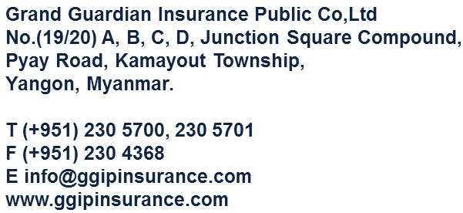
Grand Guardian Insurance Public Co.,Ltd

စဉ် | အာမခံထားသူအမည် | အသက် | ပေါ်လစီအမှတ် | နေရပ်လိပ်စာ | အာမခံထားငွေ | အာမခံ သက်တမ်း | ပေသွင်းပုံ (၃လ၊ ၆လ၊ ၁နှစ်) | ပရီမီယံ | ကော်မရှင် (%) | ငွေရပြေစာအမှတ် / ရက်စွဲ | ကိုယ်စားလှယ် အမည် အမှတ်

